المؤشرات الكلية

سوق العراق للاوراق المالية
جلسة الثلاثاء 2026/6/9 |  |  |  | تقرير أسعار الأسهم المتداولة لسوق العراق للأوراق المالية
الجلسة (99)
الاسهم المتداولة المدرجة و OTC |  |  | 634,316,339 |  |  | قيمة الأسهم المتداولة المدرجة و OTC |  | 900,386,652 |  |  | صفقات الشركات المدرجة وOTC | 1321
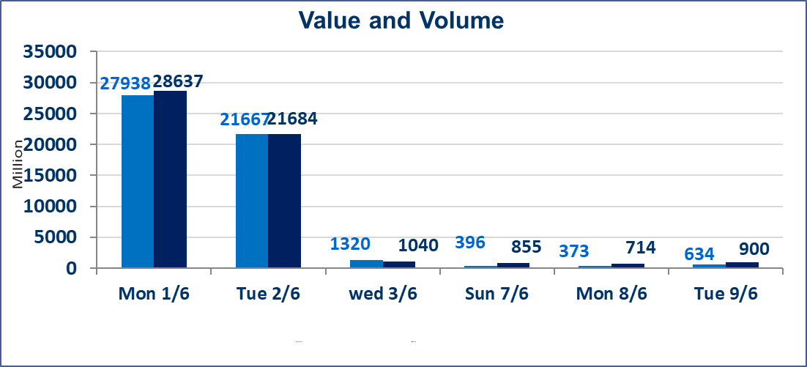
المؤشر60 ISX اليوم | 945.45 |  | نقطة |  |  | المؤشر15 ISX اليوم | 1221.03 | نقطة
المؤشر 60 ISX السابق | 944.69 |  | نقطة |  |  | المؤشر 15 ISX السابق | 1217.26 | نقطة
نسبة التغير | 0.08 |  | % |  |  | نسبة التغير | 0.31 | %
عدد النقاط | 0.76 |  | نقطة |  |  | عدد النقاط | 3.77 | نقطة

الشركات المدرجة | 103 | OTC | 14 | 117 |  | الشركات غير المتداولة المدرجة | 41 | OTC | 13 | 54
الشركات المتداولة | 42 | OTC | 1 | 43 |  | الشركات المرتفعة |  |  | 9
شركات الهيئة العامة |  |  |  | 9 |  | الشركات المنخفضة |  |  | 11
الموقوفة بقرار من هيأة الأوراق المالية |  |  |  | 11
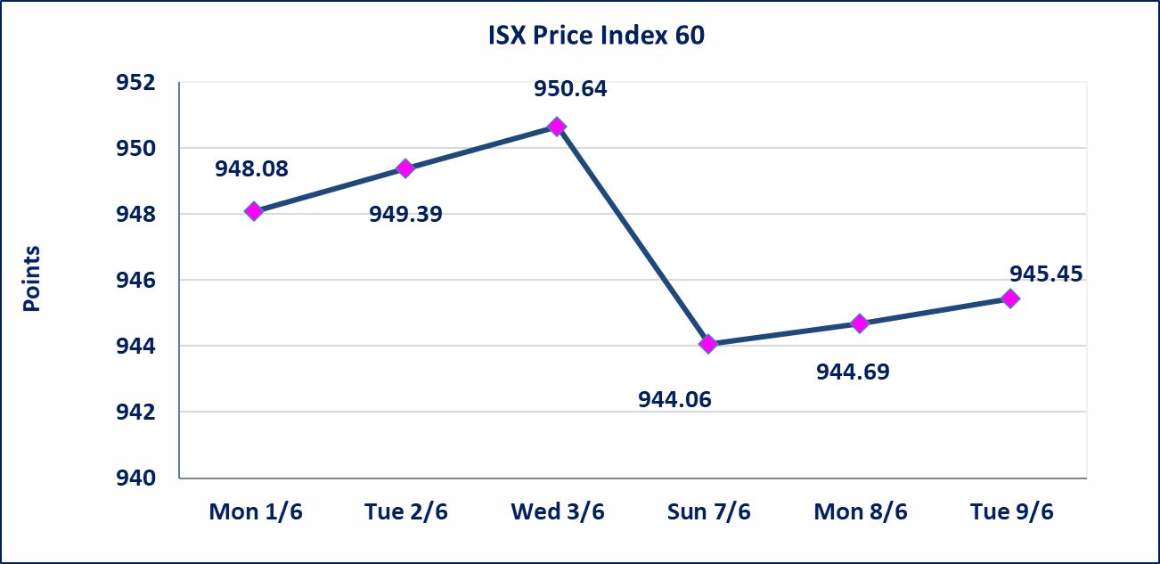
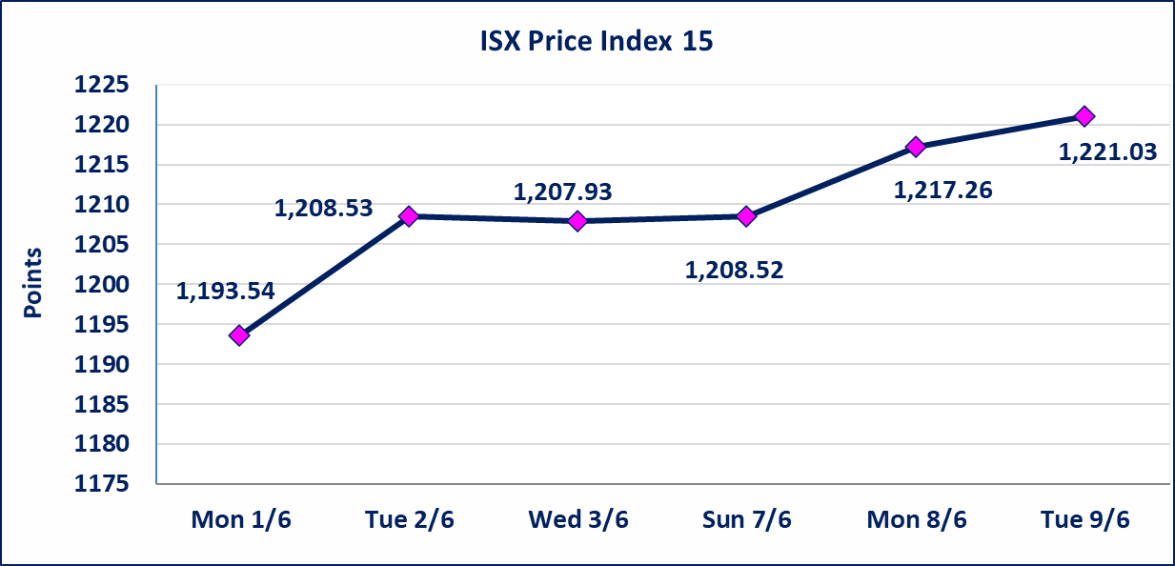

اليم الازرق للتجارة العامة(SYAM) | تم البدء بعمليات ايداع شهادات اسهم المساهمين لشركة اليم الازرق للتجارة العامة إعتباراً من جلسة الاربعاء 2026/6/3 وسيتم اطلاق التداول إعتباراً من جلسة الاربعاء 2026/6/24 بعد ايداع 5% من رأس المال او بعد مرور (21) يوم من تاريخ بدء الايداع في منصة الشركات غير المدرجة ISX-OTC.
المصير للتامين(NMAS) | تم البدء بعمليات ايداع شهادات اسهم المساهمين لشركة المصير للتامين إعتباراً من جلسة الثلاثاء 2026/6/2 وسيتم اطلاق التداول إعتباراً من جلسة الثلاثاء 2026/6/23 بعد ايداع 5% من رأس المال او بعد مرور (21) يوم من تاريخ بدء الايداع في منصة الشركات غير المدرجة ISX-OTC.
دار الثقة للتامين(NDAR) | تم البدء بعمليات ايداع شهادات اسهم المساهمين لشركة دار الثقة للتامين إعتباراً من جلسة الثلاثاء 2026/6/2 وسيتم اطلاق التداول إعتباراً من جلسة الثلاثاء 2026/6/23 بعد ايداع 5% من رأس المال او بعد مرور (21) يوم من تاريخ بدء الايداع في منصة الشركات غير المدرجة ISX-OTC.
زين للتامين(NZAI) | تم البدء بعمليات ايداع شهادات اسهم المساهمين لشركة زين للتامين إعتباراً من جلسة الثلاثاء 2026/6/2 وسيتم اطلاق التداول إعتباراً من جلسة الثلاثاء 2026/6/23 بعد ايداع 5% من رأس المال او بعد مرور (21) يوم من تاريخ بدء الايداع في منصة الشركات غير المدرجة ISX-OTC.
الوطنية للصناعات الغذائية (INFF) | تم البدء بعمليات ايداع شهادات اسهم المساهمين لشركة الوطنية للصناعات الغذائية إعتباراً من جلسة الاحد 2026/5/24 وسيتم اطلاق التداول إعتباراً من جلسة الاحد 2026/6/14 بعد ايداع 5% من رأس المال او بعد مرور (21) يوم من تاريخ بدء الايداع في منصة الشركات غير المدرجة ISX-OTC.
الحد الأعلى والادنى للتغير في السعر | نسبة التغير الحدود الدنيا للحركة السعرية للاسهم من (5% الى 10%) والحدود العليا من(10% الى 25%)في كافة المنصات ماعدا منصة OTC.
Web site : www.isx-iq.net E-mail : info-isx@isx-iq.net |  |  |  |  | 07834000034 - 07711211522 : ص . ب :3607 العلوية الهاتف |  |  |  |  |  | بغداد /الكرادة/ قرب المسرح الوطني /مجاور مصرف الخليج التجاري

نسبة التغير
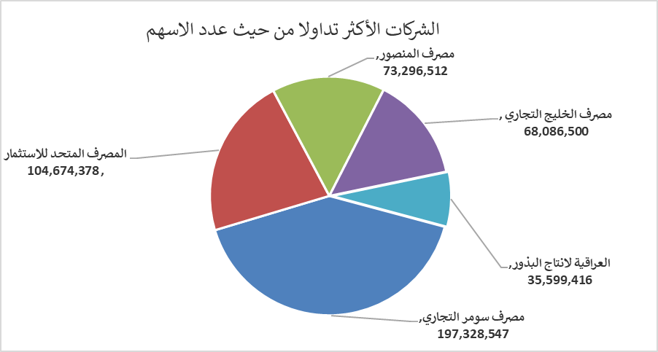
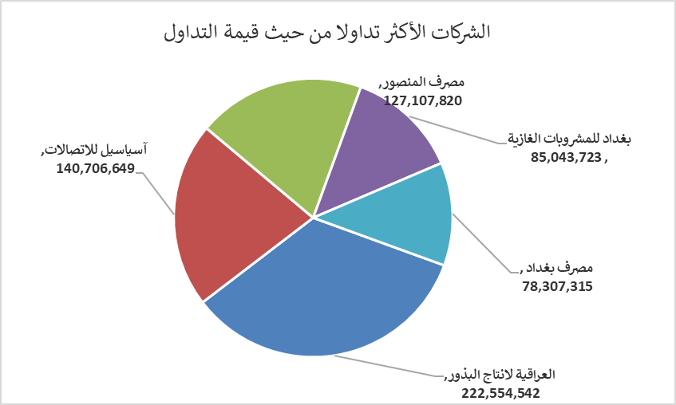
الشركات الأكثر ارتفاعاً وانخفاضاً

نسبة التغير لاسعار الاغلاق الاكثر ارتفاعاً |  |  |  | نسبة التغير لاسعار الاغلاق الاكثر انخفاضاً
اسم الشركة | اغلاق | التغير(%) | الاسهم المتداولة | اسم الشركة | اغلاق | التغير (%) | الاسهم المتداولة
العراقية لانتاج البذور | 6.640 | 19.64 | 35,599,416 | نقل المنتجات النفطية | 1.400 | -6.67 | 6,000
فندق بغداد | 12.800 | 10.54 | 450,000 | البادية للنقل العام | 1.320 | -6.38 | 4,221,926
الفلوجة لانتاج المواد الانشائية | 2.970 | 4.58 | 1,410,246 | مدينة العاب الكرخ السياحية | 4.600 | -5.93 | 8,003,105
الصناعات الالكترونية | 1.400 | 3.70 | 1,258,073 | فنادق المنصور | 65.000 | -3.85 | 51,546
مصرف الطيف الاسلامي | 0.590 | 3.51 | 2,852 | مصرف اشور الدولي | 0.260 | -3.70 | 8,000,000

الشركات الاكثر نشاطا حسب الاسهم المتداولة (حجم التداول) |  |  |  | الشركات الاكثر نشاطا حسب القيمة المتداولة
اسم الشركة | اغلاق | التغير(%) | الاسهم المتداولة | اسم الشركة | اغلاق | التغير (%) | القيمة المتداولة
مصرف سومر التجاري | 0.200 | 0.00 | 197,328,547 | العراقية لانتاج البذور | 6.640 | 19.64 | 222,554,542
المصرف المتحد للاستثمار | 0.050 | 0.00 | 104,674,378 | آسياسيل للاتصالات | 16.340 | 0.25 | 140,706,649
مصرف المنصور | 1.740 | 1.75 | 73,296,512 | مصرف المنصور | 1.740 | 1.75 | 127,107,820
مصرف الخليج التجاري | 0.360 | 0.00 | 68,086,500 | بغداد للمشروبات الغازية | 6.130 | -0.16 | 85,043,723
العراقية لانتاج البذور | 6.640 | 19.64 | 35,599,416 | مصرف بغداد | 2.620 | 0.00 | 78,307,315

